Hoja1
ÍTEM | CÓDIGO UNSPSC |  | NOMBRE DESCRIPCION TECNICA | CANTIDAD | UNIDAD DE MEDIDA | HAS | FIELD FOOD SAS | PANAMERICANA | SHALOM GES SAS | CENCOSUD COLOMBIA | PROVEER | MENOR PRECIO- HAS
1 | 43202222 | 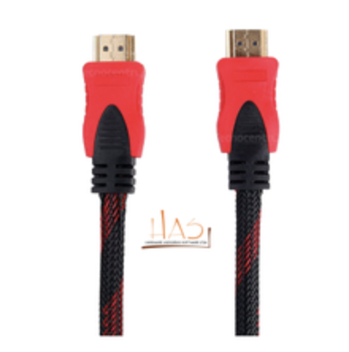 | Cable Hdmi de 10 metros | 11 | UNIDAD | 37,000 |  |  |  |  |  | $ 407,000
2 | 45111704 | 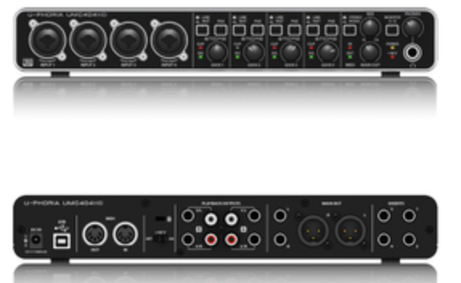 | interfaz de audio USB 2.0 con 4 entradas y 4 salidas, diseñada para la grabación en estudio o en casa. Sus características técnicas incluyen: preamplificadores de micro MIDAS, resolución de audio de 24 bits/192 kHz, alimentación phantom +48V conmutable, 4 inserciones analógicas TRS, conexión MIDI (entrada y salida), y latencia cero con monitorización directa. Especificaciones principales Resolución de audio: 24 bits / 192 kHz Preamplificadores: 4 x MIDAS Alimentación Phantom: +48 V conmutable Conectividad: Entradas: 4 x combo XLR/TRS (Mic/Línea/Instrumento) con PAD y 4 x inserciones analógicas TRS Salidas: 4 x línea (2 XLR/TRS, 2 RCA) MIDI: 1 x entrada y 1 x salida USB: 1 x USB-B 2.0 Monitorización: Directa con latencia cero, con control de mezcla (Input/Playback Mix), interruptor estéreo/mono y selección de fuente para auriculares Compatibilidad: Compatible con sistemas operativos Mac OS X y Windows XP o superior Software: Incluye software de grabación, edición y podcasting, además de 150 plugins de instrumentos y efectos descargables Alimentación: Se puede alimentar a través de USB o de una fuente de alimentación externa | 1 | UNIDAD | 1,500,000 |  |  |  |  |  | $ 1,500,000
3 | 43202005 | 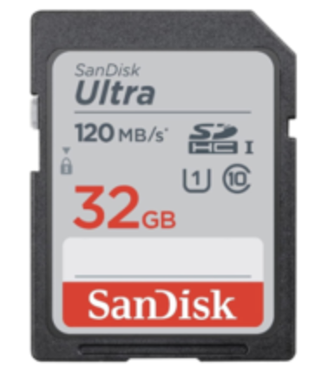 | La memoria SanDisk Extreme PRO de 128 GB, es compatible con el bus UHS-I. y presenta una clasificación de clase de velocidad de V30, que garantiza velocidades de escritura mínimas de 30 MB/s. Si su dispositivo no es compatible con el estándar V30, esta tarjeta también es compatible con el estándar U3, que también garantiza velocidades de escritura mínimas de 30 MB/s. Se admiten velocidades de lectura de hasta 200 MB/s y velocidades de escritura máximas de 90 MB/s. Un interruptor de protección contra escritura incorporado ayuda a proteger contra el borrado accidental de los datos de la tarjeta. Ahorre tiempo con velocidades de descarga de tarjetas de hasta 200 MB/ | 10 | UNIDAD | 135,000 |  | 351,050 |  |  |  | $ 1,350,000
4 | 43201830 | 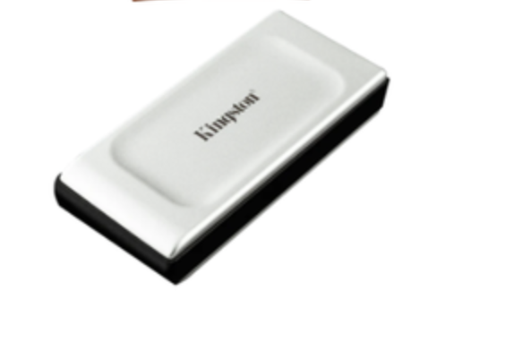 | disco duro portatila ssd 4tb Capacidad: 4 TB. Útil para guardar programas y documentos con su capacidad de 4 TB. Resistente al agua, polvo y golpes. Tamaño de 1.8 ". Apto para Notebook. | 2 | UNIDAD | $ 2,350,000 |  |  |  |  |  | 4,700,000
5 | 45121614 | 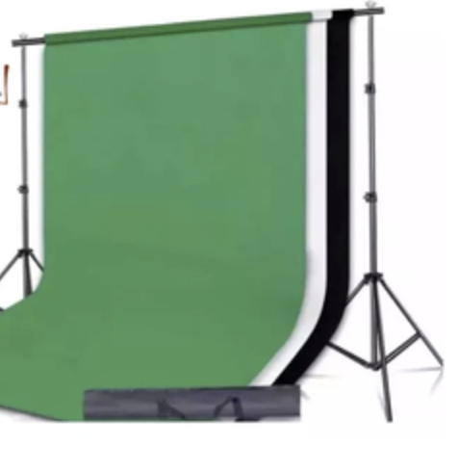 | kit soporte de telon croma - telas verde, blanco y negro | 1 | unidad | 1,350,000 |  |  |  |  | 1,426,667 | $ 1,350,000
 |  |  |  |  |  |  |  |  |  |  |  | $ 9,307,000

